Sheet
id | 年级 | 学科 | 标题 | 图片上方描述 | 图片 | 图片下方描述 | 是否课内习题 | 分数 | 出错次数 | 题目类型 | 是否固定题 | 出自哪个试卷 | 出题次数 | MD5值 | 答案&解题思路 | 是否发布 | 创建者 | 创建时间 | 修改时间
167 | 1 | 英语 | yingyu |  |  |  | TRUE | 1 | 1 | 未分类 | TRUE |  | 2 | d41d8cd98f00b204e9800998ecf8427e |  | TRUE | ben | 2023-10-24 | 2023-10-24
163 | 1 | 英语 | test | 123 | 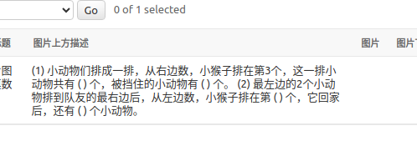 |  | TRUE | 1 | 1 | 未分类 | TRUE |  | 0 | 7c74d2bfd53207083875d8908eb08544 | 1,2,3 | FALSE | ben | 2023-10-24 | 2023-10-24

